Подарки в картоне
ПОДАРКИ в упаковке из картона на 2027 год - год Овцы
Сайт www.podarki-elki.ru Почта podarki-elki@mail.ru Тел. +7 (495) 565-38-48 Наполнение в подарках – кондитерские изделия ведущих российских фабрик

!!! Обращаем ваше внимание, что в прайсах цены указаны с НДС 22% .
Артикул | Фото | Название | Размер в см. | Спец отделка | Вес вложений в граммах | Состав ХИТ | Состав ЭЛИТНЫЙ
326001/Х26030 | 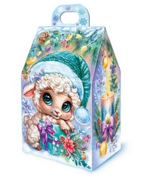 | Домик Милашка | 9х14,5(17,5)х6,5 | УФ Лак | 150 | 181 ₽ | 260 ₽
326002/Х25004 | 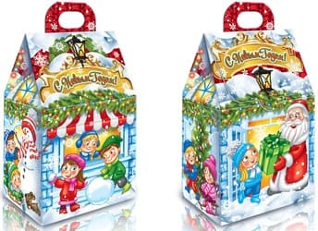 | Под Новый год | 9х14,5(17,5)х6,5 | УФ Лак | 150 | 178 ₽ | 258 ₽
326003/Х24031 | 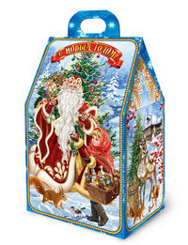 | Домик Чудесная встреча | 9х14,5(17,5)х6,5 | УФ Лак | 150 | 178 ₽ | 258 ₽
326004/Х25009 | 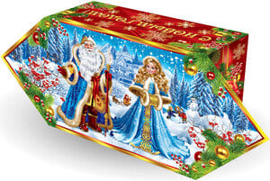 | Конфета Праздничная | 13(23,2)х10x5 | УФ Лак | 250 | 278 ₽ | 369 ₽
326005/Х25053 | 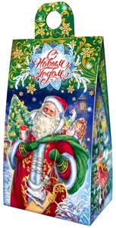 | Сумочка Мешок подарков | 11,5х20,5(24,5)х7 | УФ Лак | 300 | 332 ₽ | 426 ₽
326006/Х26012 | 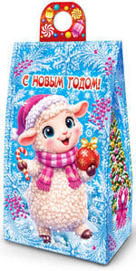 | Сумочка Овечка с шаром | 11,5х20,5(24,5)х7 | УФ Лак | 400 | 409 ₽ | 594 ₽
326007/Х26014 | 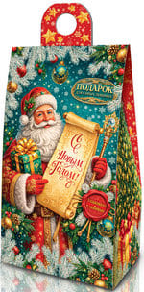 | Сумочка Новогодний свиток | 11,5х20,5(24,5)х7 | УФ Лак | 400 | 409 ₽ | 594 ₽
326008/Х25055 | 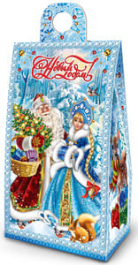 | Сумочка магия зимы | 11,5х20,5(24,5)х7 | УФ Лак | 400 | 405 ₽ | 591 ₽
326009/Х26016 | 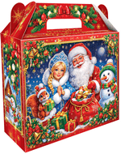 | Чемоданчик Чудеса в коробке | 17,5х15(18,5)х6,5 | УФ Лак | 400 | 409 ₽ | 594 ₽
326010/Х25049 | 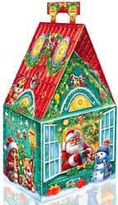 | Домик новогодние окошки | 11х21,5(24,5)11 | УФ Лак | 500 | 478 ₽ | 713 ₽
326011/Х26001 | 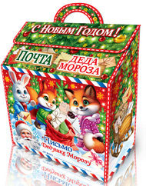 | Снежная почта чудес | 17х19(22)х7,5 | УФ Лак | 500 | 489 ₽ | 725 ₽
326012/Х26002 | 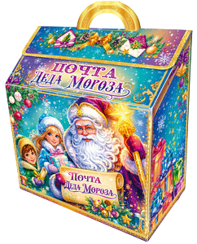 | Письмо в сказку | 17х19(22)х7,5 | УФ Лак | 500 | 489 ₽ | 725 ₽
326013/Х26004 | 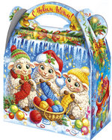 | Три Овечки | 15,5х15(20)х9 | УФ Лак | 500 | 482 ₽ | 717 ₽
326014/Х26003 | 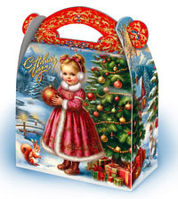 | Зимняя радость | 15,5х15(20)х9 | УФ Лак | 500 | 482 ₽ | 717 ₽
326015/Х26005 | 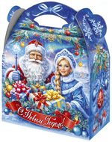 | Зимнее волшебство | 15,5х15(20)х9 | УФ Лак | 500 | 482 ₽ | 717 ₽
326016/Х26006 | 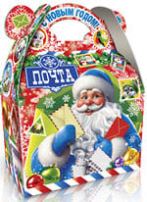 | Новогодний почтальон | 15,5х15(20)х9 | УФ Лак | 500 | 482 ₽ | 717 ₽
13001/K-01 | 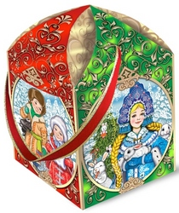 | В гостях у Снегурочки (Со стереоэффектом!) | 11х11х16 | (Со стереоэффектом!) | 500 | 551 ₽ | 791 ₽
13002/К-026 | 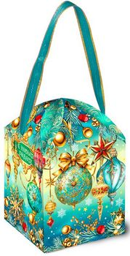 | Монталь (Со стереоэффектом!) | 11х11х16 | (Со стереоэффектом!) | 500 | 554 ₽ | 794 ₽
13003/К-67 | 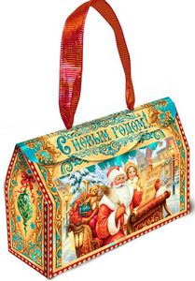 | Сумочка Сани Дедушки Мороза (Со стереоэффектом!) | 7,5х24х15 | (Со стереоэффектом!) | 500 | 558 ₽ | 798 ₽
13004/К-41 | 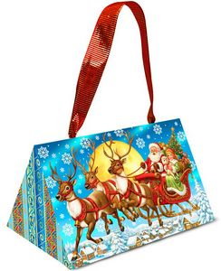 | Волшебная упряжка (Со стереоэффектом!) | 14х22х12 | (Со стереоэффектом!) | 500 | 555 ₽ | 796 ₽
326017/Х26015 | 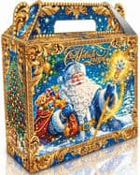 | Чемоданчик Дед Мороз синий | 17,5х15(18,5)х6,5 | УФ Лак | 500 | 482 ₽ | 717 ₽
326018/Х26017 | 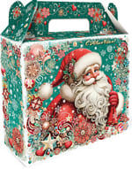 | Чемоданчик Праздничный сюрприз | 17,5х15(18,5)х6,5 | УФ Лак | 500 | 482 ₽ | 717 ₽
326019/Х26018 | 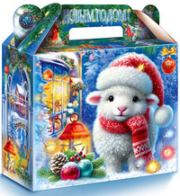 | Пушистик | 17,5х15(18,5)х6,5 | УФ Лак | 500 | 482 ₽ | 717 ₽
326020/Х25056 | 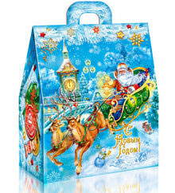 | Сумочка Олени и Дед Мороз | 16х20(23)х10 | УФ Лак | 500 | 488 ₽ | 723 ₽
326021/Х26007 | 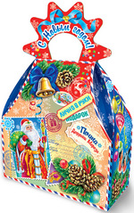 | Новогодний сюрприз | 17х18(26,5)х7,7 | УФ Лак+Глиттер (блестки) | 700 | 617 ₽ | 924 ₽
326022/Х26008 | 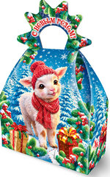 | Овечка в шапке | 17х18(26,5)х7,7 | УФ Лак+Глиттер (блестки) | 700 | 617 ₽ | 924 ₽
326023/Х26027 | 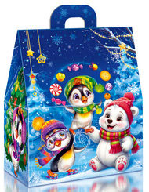 | Сумочка Пингвины | 16х20(23)х10 | УФ Лак | 700 | 613 ₽ | 920 ₽
326024/Х26028 | 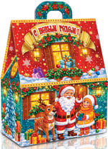 | Сумочка Дед Мороз и друзья | 16х20(23)х10 | УФ Лак | 700 | 613 ₽ | 920 ₽
326025/Х25043 | 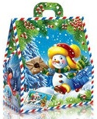 | Сумочка Почтальон Снежкин | 16х20(23)х10 | УФ Лак | 700 | 612 ₽ | 918 ₽
326026/Х24019 | 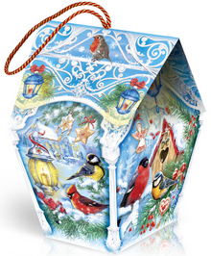 | Кормушка Птички | 12(18)х22,5х9(13)(17,5) | УФ Лак | 700 | 627 ₽ | 934 ₽
326027/Х26019 | 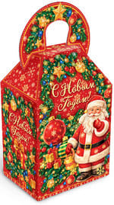 | Волшебство в руках Деда Мороза | 13,5х21(25)х10,5 | УФ Лак | 700 | 617 ₽ | 924 ₽
326028/Х24022 | 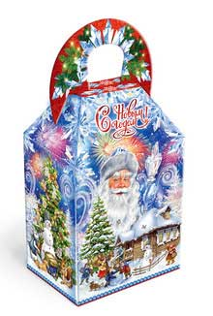 | Коробка Морозушко | 13,5х21(25)х10,5 | УФ Лак | 700 | 609 ₽ | 915 ₽
13008/8-05 | 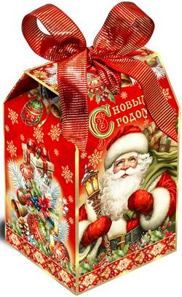 | Наступает Новый год! | 11,5х11,5х17,5 |  | 700 | 735 ₽ | 1,049 ₽
13009/8-77 | 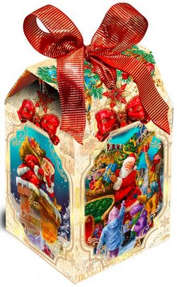 | Сюрприз! | 11,5х11,5х17,5 |  | 700 | 735 ₽ | 1,049 ₽
13010/К-601R | 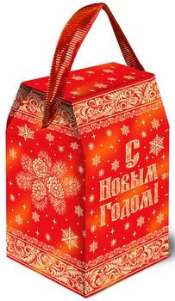 | Сумочка Новогодняя (Со стереоэффектом!) | 12х12х20,5 | (Со стереоэффектом!) | 700 | 683 ₽ | 996 ₽
13011/К-601 GR | 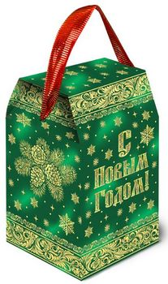 | Сумочка Новогодняя (Со стереоэффектом!) | 12х12х20,5 | (Со стереоэффектом!) | 700 | 683 ₽ | 996 ₽
13012/K-801 | 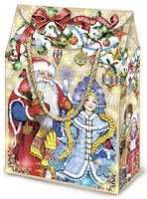 | Коробочка Ожидание праздника (Со стереоэффектом, тиснение!) | 23,5х7,5х15,6 | (Со стереоэффектом, тиснение!) | 700 | 711 ₽ | 1,025 ₽
326029/Х25018 | 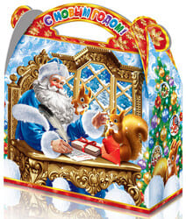 | Сумочка Уютный праздник | 22х19,5(25)х9 | УФ Лак | 700 | 618 ₽ | 924 ₽
326081//а434 | 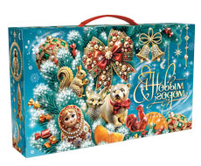 | Чемоданчик Малахит | 25х5х15 | Глиттер | 700 | 630 ₽ | 937 ₽
326082//МГК-159 | 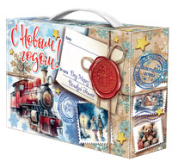 | Посылка мини | 26х55х17,5 | Микрогофрокартон | 700 | 667 ₽ | 976 ₽
326030/МГ26002 | 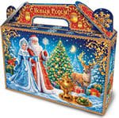 | Чемоданчик Дед Мороз и Чаепитие | 25х16(20,5)х6 | УФ Лак | 700 | 650 ₽ | 958 ₽
326031/Х26020 | 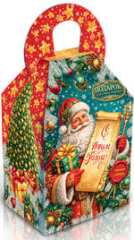 | Праздничный свиток | 13,5х21(25)х10,5 | УФ Лак | 800 | 706 ₽ | 1,015 ₽
326032/Х26029 | 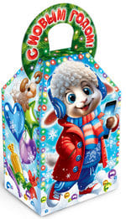 | Овечка Тинейджер | 13,5х21(25)х10,5 | УФ Лак | 800 | 706 ₽ | 1,015 ₽
326033/Х25014 | 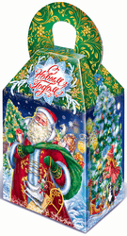 | Дедушка Мороз и дети | 13,5х21(25)х10,5 | УФ Лак | 800 | 697 ₽ | 1,006 ₽
326034/Х26009 | 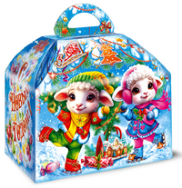 | Ларец Дружные Овечки | 18,5х16,5(20,5)х12,5 | УФ Лак | 800 | 710 ₽ | 1,019 ₽
326035/Х26010 | 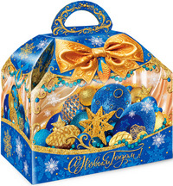 | Ларец Синие грёзы | 18,5х16,5(20,5)х12,5 | УФ Лак | 800 | 710 ₽ | 1,019 ₽
326036/Х26011 | 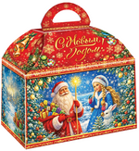 | Ларец Удивительный праздник | 18,5х16,5(20,5)х12,5 | УФ Лак | 800 | 710 ₽ | 1,019 ₽
326037/Х26023 | 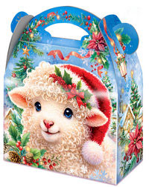 | Сумочка Ягодка | 22х19,5(25)х9 | УФ Лак | 800 | 710 ₽ | 1,020 ₽
326038/Х26025 | 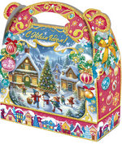 | Сумочка Зимнее чудо | 22х19,5(25)х9 | УФ Лак | 800 | 710 ₽ | 1,020 ₽
326039/Х26026 | 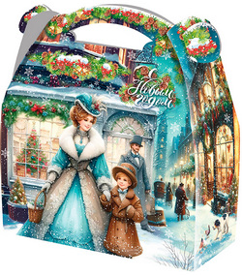 | Сумочка Прогулка | 22х19,5(25)х9 | УФ Лак | 800 | 710 ₽ | 1,020 ₽
13013/83-11 |  | Сундучок Золотой (тиснение!) | 19х14х16,5 | тиснение! | 800 | 834 ₽ | 1,151 ₽
13014/83-12 |  | Сундучок Турмалин (тиснение!) | 19х14х16,5 | тиснение! | 800 | 837 ₽ | 1,153 ₽
13015/5-56B |  | Почта новогоднего настроения голубая (тиснение,микроглиттер) | 20.5х11,5х13 | (тиснение,микроглиттер) | 800 | 838 ₽ | 1,155 ₽
13016/2-02 |  | Сумочка Добрые друзья (микроглиттер, металлизация, тиснение) | 20х12х19 | (микроглиттер, металлизация, тиснение) | 800 | 838 ₽ | 1,155 ₽
13017/KF-50-2 |  | За пять минут до января | 20х20х8 |  | 800 | 1,130 ₽ | 1,457 ₽
326040/МГ26001 |  | Чемоданчик Почта Дед Мороз синий | 25х16(20,5)х6 | УФ Лак | 800 | 739 ₽ | 1,049 ₽
326041/МГ26003 |  | Чемоданчик Вязаный Новый год | 25х16(20,5)х6 | УФ Лак | 800 | 739 ₽ | 1,049 ₽
326042/МГ26041 |  | Коробка Новогодние просторы | 13х19х13 | УФ Лак | 800 | 754 ₽ | 1,065 ₽
326043/МГ26006 |  | Подарок Лесные зверята | 17х21(26)х6,7 | УФ Лак | 800 | 727 ₽ | 1,037 ₽
326044/МГ26037 |  | Друзья Снеговички | 20,5х16х12 | УФ Лак | 800 | 745 ₽ | 1,056 ₽
326083//b36 |  | Подарок Малахит | 15х15х14,5 | Глиттер | 1000 | 930 ₽ | 1,364 ₽
326045/ТКД-026/1223/2 |  | Сумочка Добрый праздник глиттер | 23х21(30)х11,5 | УФ Лак+Глиттер (блестки) | 1000 | 853 ₽ | 1,283 ₽
326046/МГ26042 |  | Коробка Дед Мороз и Свиток | 13х19х13 | УФ Лак | 1000 | 887 ₽ | 1,320 ₽
326084//d8/4 |  | Сумочка Малахит | 23х9,8х24 | Глиттер | 1000 | 966 ₽ | 1,403 ₽
326047/МГ25057 |  | Посылка Добрый Новый Год | 20,5х12х12 | УФ Лак | 1000 | 879 ₽ | 1,311 ₽
326048/МГ26024 |  | Посылка Новогодняя доставка | 20,5х12х12 | УФ Лак | 1000 | 879 ₽ | 1,311 ₽
326049/МГ26025 |  | Посылка Новогоднее Путешествие | 20,5х12х12 | УФ Лак | 1000 | 879 ₽ | 1,311 ₽
326085//МГК-125 |  | Поделка | 26х6.5х25 | УФ Лак | 1000 | 891 ₽ | 1,324 ₽
326050/МГ26004 |  | Подарок Ретро | 17х21(26)х6,7 | УФ Лак | 1000 | 861 ₽ | 1,292 ₽
326051/МГ26005 |  | Подарок Овечка у ёлки | 17х21(26)х6,7 | УФ Лак | 1000 | 861 ₽ | 1,292 ₽
326052/МГ26043 |  | Сундук Салют | 23х19,5(23)х8,5 | УФ Лак | 1000 | 895 ₽ | 1,328 ₽
326053/МГ26044 |  | Сундук Бирюза | 23х19,5(23)х8,5 | УФ Лак | 1000 | 895 ₽ | 1,328 ₽
326054/МГ26016 |  | Ларец Овечка с колокольчиком | 20х17,5(23)х12 | УФ Лак+Глиттер (блестки) | 1000 | 889 ₽ | 1,321 ₽
326055/МГ26017 |  | Ларец Чудеса в кругу детей | 20х17,5(23)х12 | УФ Лак+Глиттер (блестки) | 1000 | 889 ₽ | 1,321 ₽
326056/МГ26008 |  | Сумочка Овечки на качелях | 23х19,5х9,5 | УФ Лак | 1000 | 885 ₽ | 1,317 ₽
326057/МГ26009 |  | Сумочка Почта чудес | 23х19,5х9,5 | УФ Лак | 1000 | 885 ₽ | 1,317 ₽
326058/МГ26034 |  | Новогодний дар | 22х18х12 | УФ Лак | 1000 | 879 ₽ | 1,311 ₽
326059/МГ26036 |  | Снежный калейдоскоп | 22х18х12 | УФ Лак | 1000 | 879 ₽ | 1,311 ₽
326060/МГ26038 |  | Новогодний клад | 20,5х16х12 | УФ Лак | 1000 | 879 ₽ | 1,311 ₽
326061/МГ26039 |  | Праздник у Елки | 20,5х16х12 | УФ Лак | 1000 | 879 ₽ | 1,311 ₽
326062/МГ26021 |  | Чемоданчик Три овечки | 26х20х7 | УФ Лак | 1000 | 880 ₽ | 1,312 ₽
326063/МГ26022 |  | Чемоданчик Вдохновение | 26х20х7 | УФ Лак | 1000 | 880 ₽ | 1,312 ₽
326064/МГ26023 |  | Чемоданчик Дед Мороз с посохом | 26х20х7 | УФ Лак | 1000 | 880 ₽ | 1,312 ₽
326065/МГ26030 |  | Новогодний дуэт | 19х27,5х10 | УФ Лак | 1000 | 912 ₽ | 1,345 ₽
326066/7625/1 |  | Замок Друзей | 32х26(38,5)х10(15) | УФ Лак | 1000 | 1,065 ₽ | 1,506 ₽
326067/7525/1 |  | Кремль Тройка | 18,5х29,5(33,5)х6,5 | Уф Лак | 1000 | 1,099 ₽ | 1,541 ₽
13018/6-68 |  | Куб Подарки от Деда Мороза (многоцветное тиснение. микроглиттерный кракелюр) | 14х14х14 | многоцветное тиснение. микроглиттерный кракелюр | 1000 | 1,038 ₽ | 1,481 ₽
13019/KN-01.3 |  | Книга Новогодних Чудес (тиснение,магниты) | 18х24х8.5 | тиснение,магниты) | 1000 | 1,380 ₽ | 1,835 ₽
13020/KN-05.3 |  | Книга Новогодних Историй (тиснение,магниты) | 18х24х8.5 | тиснение,магниты) | 1000 | 1,380 ₽ | 1,835 ₽
13021/6-25 |  | Мгновения Нового года (Многоцветное тиснение. Микроглиттерный кракелюр) | 14х14х14 | Микроглиттер, металлизация, многоцветное тиснение. | 1000 | 1,038 ₽ | 1,481 ₽
13022/5-56R |  | Посылка Почта новогоднего настроения (Микроглиттер, металлизация, многоцветное тиснение.) | 20.5х11,5х13 | Микроглиттер, металлизация, многоцветное тиснение. | 1000 | 980 ₽ | 1,422 ₽
13023/4-08 |  | Чемоданчик с золотыми ручками Сказочный ноктюрн. (Многоцветное тиснение) | 22х12х16,5 | Многоцветное тиснение | 1000 | 975 ₽ | 1,416 ₽
13024/0-02 |  | Чемоданчик Стражи зимы (Многоцветное тиснение, микроглиттер.) | 8х24х19,5 | Многоцветное тиснение, микроглиттер. | 1000 | 980 ₽ | 1,422 ₽
13025/0-15 |  | Чемоданчик Сказочное путешествие (Многоцветное тиснение, микроглиттер.) | 8х24х19,5 | Многоцветное тиснение, микроглиттер. | 1000 | 980 ₽ | 1,422 ₽
13026/K-53 |  | Сумочка Новогодняя открытка (со стереоэффектом!) | 20х9х20 | Со стереоэффектом! | 1000 | 1,020 ₽ | 1,463 ₽
13027/К-55 |  | Сумочка Волшебство повсюду! (Со стереоэффектом!) | 9х20х20 | Со стереоэффектом! | 1000 | 1,020 ₽ | 1,463 ₽
13028/4-22 |  | Чемоданчик Щелкунчик и Мышиный король (Тиснение золотом. Кракелюр.) | 11,5х21,5х16,5 | Тиснение золотом. Кракелюр. | 1000 | 980 ₽ | 1,422 ₽
13029/KF-22.2 |  | Подарки от Деда Мороза (футлярный картон) | 23х17х8 | футлярный картон | 1000 | 1,290 ₽ | 1,742 ₽
13030/KF-12-2 |  | Рождественские встречи (футлярный картон) | 20х20х8 | футлярный картон | 1000 | 1,272 ₽ | 1,723 ₽
13056/KF-13.2 |  | Добрая традиция (футлярный картон) | 19х19х8 | футлярный картон | 1000 | 1,286 ₽ | 1,737 ₽
13031/KF-11.2 |  | Щелкунчик и Мышиный король (футлярный картон) | 19х19х8 | футлярный картон | 1000 | 1,286 ₽ | 1,737 ₽
13032/KF-99.2 |  | Старинные игрушки (футлярный картон) | 19х19х8 | футлярный картон | 1000 | 1,286 ₽ | 1,737 ₽
13033/KF-70.2 |  | Ренессанс (футлярный картон) | 19х19х8 | футлярный картон | 1000 | 1,283 ₽ | 1,735 ₽
326068/МГ26040 |  | Чемоданчик Зимняя бирюза | 26х19,5(25)х10 | УФ Лак | 1200 | 1,036 ₽ | 1,569 ₽
326069/МГ26033 |  | Чемоданчик Новогоднее Путешествие | 26х19,5(25)х10 | УФ Лак | 1200 | 1,036 ₽ | 1,569 ₽
326070/МГ26019 |  | Почта Лично в руки | 25х18х10,5 | УФ Лак | 1200 | 1,041 ₽ | 1,574 ₽
326071/МГ26020 |  | Дед Мороз: раздаю подарки! | 25х18х10,5 | УФ Лак | 1200 | 1,041 ₽ | 1,574 ₽
326086//МГК-176 |  | Посылка средняя | 25х10,5х18 | УФ Лак | 1200 | 1,047 ₽ | 1,580 ₽
326072/МГ26010 |  | Ларец Овечка с подарками | 20,5[29(24,5)х12 | УФ Лак | 1200 | 1,040 ₽ | 1,573 ₽
13035/KN-01.2 |  | Книга Новогодних Чудес (футлярный картон,тиснение,магниты) | 20х26х9.5 | футлярный картон,тиснение,магниты | 1200 | 1,573 ₽ | 2,132 ₽
13036/KN-05.2 |  | Книга Новогодних Историй. (футлярный картон,тиснение,магниты) | 20х26х9.5 | футлярный картон,тиснение,магниты | 1200 | 1,573 ₽ | 2,132 ₽
13037/C-3.1 |  | Приглашение в сказку. (футлярный картон, тиснение) | 15х15х20 | (футлярный картон, тиснение) | 1200 | 1,342 ₽ | 1,893 ₽
13038/KF-13.1 |  | Добрая традиция (футлярный картон) | 21х21х9 | футлярный картон | 1200 | 1,485 ₽ | 2,042 ₽
13039/KF-11.1 |  | Щелкунчик и Мышиный король (футлярный картон) | 21х21х9 | футлярный картон | 1200 | 1,484 ₽ | 2,040 ₽
13040/KF-99.1 |  | Старинные игрушки (футлярный картон) | 21х21х9 | футлярный картон | 1200 | 1,484 ₽ | 2,040 ₽
13041/KF-70.1 |  | Ренессанс (футлярный картон) | 21х21х9 | футлярный картон | 1200 | 1,481 ₽ | 2,037 ₽
326073/МГ26011 |  | Ларец Открытки | 20,5[29(24,5)х12 | УФ Лак | 1500 | 1,267 ₽ | 1,933 ₽
326074/МГ26012 |  | Чемодан Мороз | 32,525,5х9 | УФ Лак | 1500 | 1,329 ₽ | 1,997 ₽
326075/МГ26013 |  | Чемодан с Овечкой | 32,525,5х9 | УФ Лак | 1500 | 1,329 ₽ | 1,997 ₽
326087/МГ26028 |  | Дед Мороз в синей шубе | 37х19,8(25,3)х8 | УФ Лак | 1500 | 1,279 ₽ | 1,945 ₽
326076/МГ26029 |  | Фейерверк Снеговиков | 37х19,8(25,3)х8 | УФ Лак | 1500 | 1,279 ₽ | 1,945 ₽
13043/C-5.1 |  | Новогоднее настроение (футлярный картон, тиснение) | 15х15х20 | футлярный картон, тиснение | 1500 | 1,583 ₽ | 2,270 ₽
13044/66-68 |  | Подарки от Деда Мороза (тиснение, микроглиттерный кракелюр) | 18х18х18 | тиснение, микроглиттерный кракелюр | 1500 | 1,478 ₽ | 2,161 ₽
13045/66-25 |  | Мгновения Нового года (тиснение, микроглиттерный кракелюр) | 18х18х18 | тиснение, микроглиттерный кракелюр | 1500 | 1,478 ₽ | 2,161 ₽
13046/33-80 |  | Чемоданчик Время подарков (тиснение, микроглиттерный кракелюр) | 27,5х13х17 | тиснение, микроглиттерный кракелюр | 1500 | 1,466 ₽ | 2,148 ₽
13047/44-07 |  | Чемоданчик Русская зима (тиснение, микроглиттерный кракелюр) | 27,5х13х15,5 | тиснение, микроглиттерный кракелюр | 1500 | 1,440 ₽ | 2,121 ₽
13048/44-21 |  | Чемоданчик Карнавал игрушек (тиснение, микроглиттерный кракелюр) | 27,5х13х15,5 | тиснение, микроглиттерный кракелюр | 1500 | 1,440 ₽ | 2,121 ₽
13049/KF-22.1 |  | Подарки от Деда Мороза | 25х19х9 |  | 1500 | 1,735 ₽ | 2,427 ₽
13050/KF-13Х |  | "Добрая традиция" (Футлярный картон) | 23х23х10 | Футлярный картон | 1500 | 1,789 ₽ | 2,482 ₽
13051/KF-99Х |  | Старинные игрушки (Футлярный картон) | 23х23х10 | Футлярный картон | 1500 | 1,790 ₽ | 2,484 ₽
13052/KF-83Х |  | Сказка (Футлярный картон с тиснением) | 23х23х10 | Футлярный картон с тиснением | 1500 | 1,786 ₽ | 2,480 ₽
326077/МГ26014 |  | Чемодан Время желаний | 32,525,5х9 | УФ Лак | 2000 | 1,688 ₽ | 2,482 ₽
326078/МГ26015 |  | Чемодан Для Самых Любимых | 32,525,5х9 | УФ Лак | 2000 | 1,688 ₽ | 2,482 ₽
326079/МГ25048 |  | Кейс Дед мороз и снегири | 37х19,8(25,3)х8 | УФ Лак+Глиттер (блестки) | 2000 | 1,635 ₽ | 2,426 ₽
326080/МГФ055/221 |  | Чемоданчик Новогодние картинки | 18,5x29,5x18,5 | УФ Лак+Фольга+Тиснение | 2000 | 1,687 ₽ | 2,480 ₽
13054/KF-11Х |  | Щелкунчик и Мышиный король (Футлярный картон) | 23х23х10 | Футлярный картон | 2000 | 2,172 ₽ | 2,992 ₽
13055/KF-1625Х |  | Кремлёвская (Футлярный картон) | 24х24х10 | Футлярный картон | 2000 | 2,168 ₽ | 2,987 ₽
* Цены действительны до 10 октября 2026 года ** В прайсе указаны цены за составы кондитерских наборов Хит и Элит. Составы кондитерских изделий, запрашивайте у Вашего менеджера. ***НДС 22 % включен в стоимость подарка. ****Стоимость доставки уточняйте у менеджера

